상품제안서
미니 부직포가방 24X27 | 상품코드: S45764

 |  |  |  |  |  |  | 02-713-8555 | www.synergygift.co.kr
 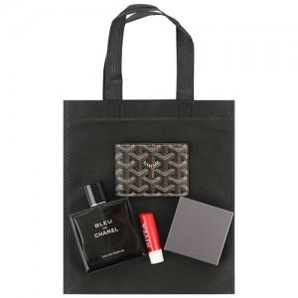

【상세/제작정보】 | <p><span style="font-size: 14pt;">※실크1도 인쇄사이즈 150mm x 80mm</span>&nbsp;</p><p><span style="font-size: 14pt;">&nbsp;(DTF필름전사는 별도 문의바랍니다.)</span></p>

【인쇄/포장옵션】 | 실크 / 포장불가능

【공급단가】 | 수량 | 2,000~ | 3,000~ | 5,000~ | 10,000~ | 20,000~
*VAT별도 | 단가 | 200원 | 190원 | 200원 | 190원 | 180원

【상품 URL】 | https://www.synergygift.co.kr:443/src/goods_detail.php?gdno=45764

